Sheet1
箱号 | 箱重(KG) | 箱长(CM) | 箱宽(CM) | 箱高(CM) | 商铺名(亚马逊卖家中心)(阿联酋请忽略) | 货件追踪编号(亚马逊卖家中心)(阿联酋请忽略) | 商品类型 | 品名(中文) | 品名(英文) | 货值(USD) | 产品数量 | 是否带电 | 是否液体/粉末 | 是否带磁 | SKU | 海关编码 | 材质(中文) | 材质(英文) | 用途(中文) | 用途(英文) | 实物图片 | 颜色备注
FBA15M14S2CTU000001 | 10.9 | 56 | 32 | 56.5 |  |  |  | 手提包 | Handbag | 19.14 | 16 | N | N | N | 2T321-1 | 4202220000 | 聚氨酯 | PU | 装东西 | Put things | 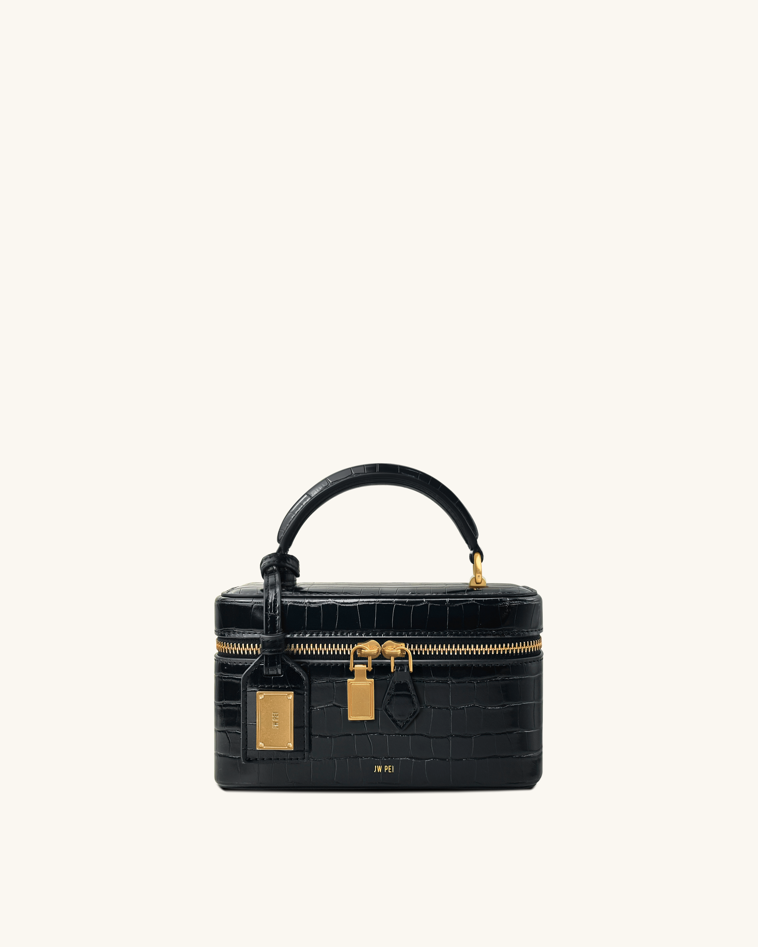
FBA15M14S2CTU000002 | 14 | 47.5 | 41.3 | 53.8 |  |  |  | 手提包 | Handbag | 16.17 | 16 | N | N | N | 2T78-41 | 4202220000 | 聚氨酯 | PU | 装东西 | Put things | 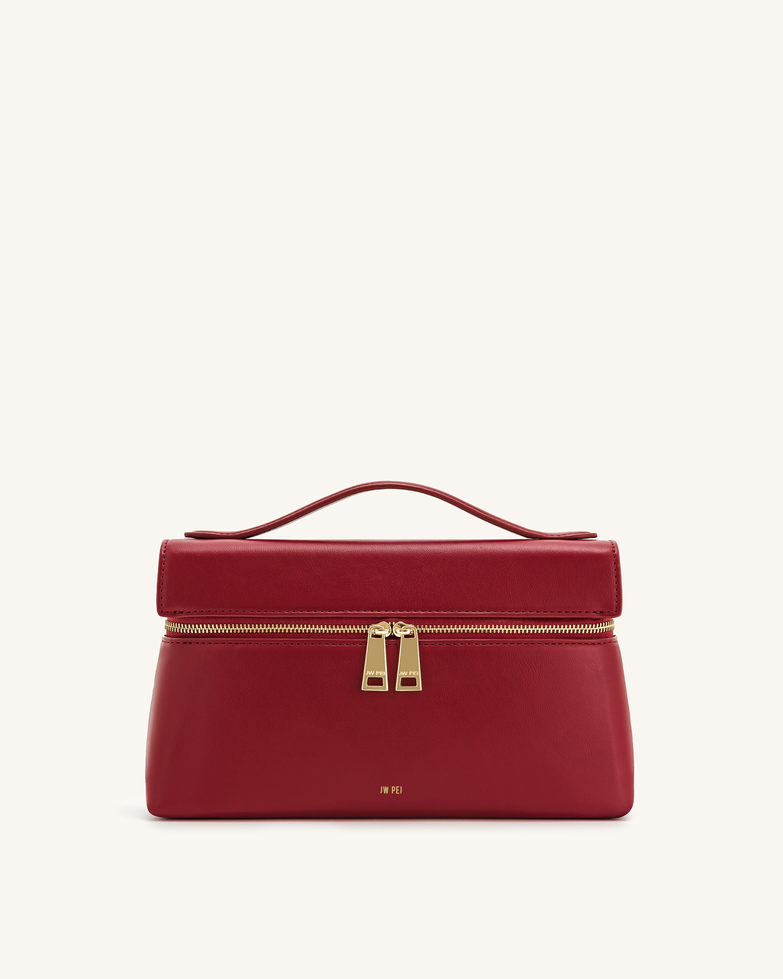
FBA15M14S2CTU000003 | 7.9 | 60 | 51 | 34.5 |  |  |  | 单肩包 | Shoulder Bag | 15.61 | 16 | N | N | N | 5S61-42 | 4202220000 | 聚氨酯 | PU | 装东西 | Put things | 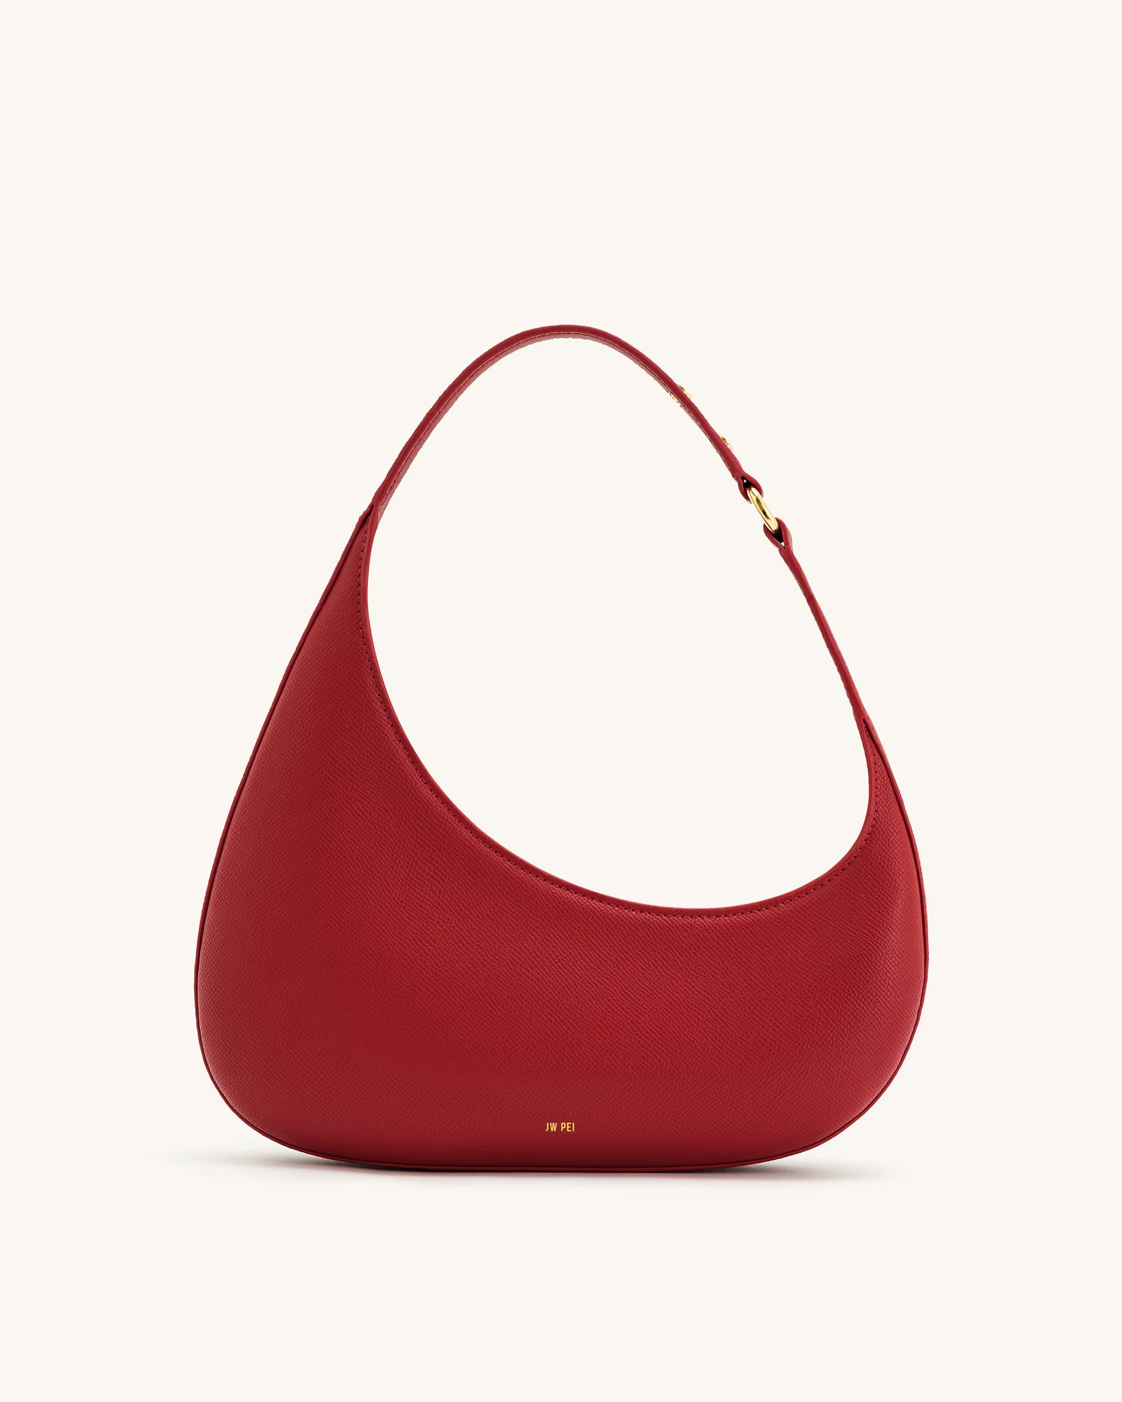
FBA15M14S2CTU000004 | 7.9 | 60 | 51 | 34.5 |  |  |  | 单肩包 | Shoulder Bag | 15.61 | 24 | N | N | N | 5S61-43 | 4202220000 | 聚氨酯 | PU | 装东西 | Put things | 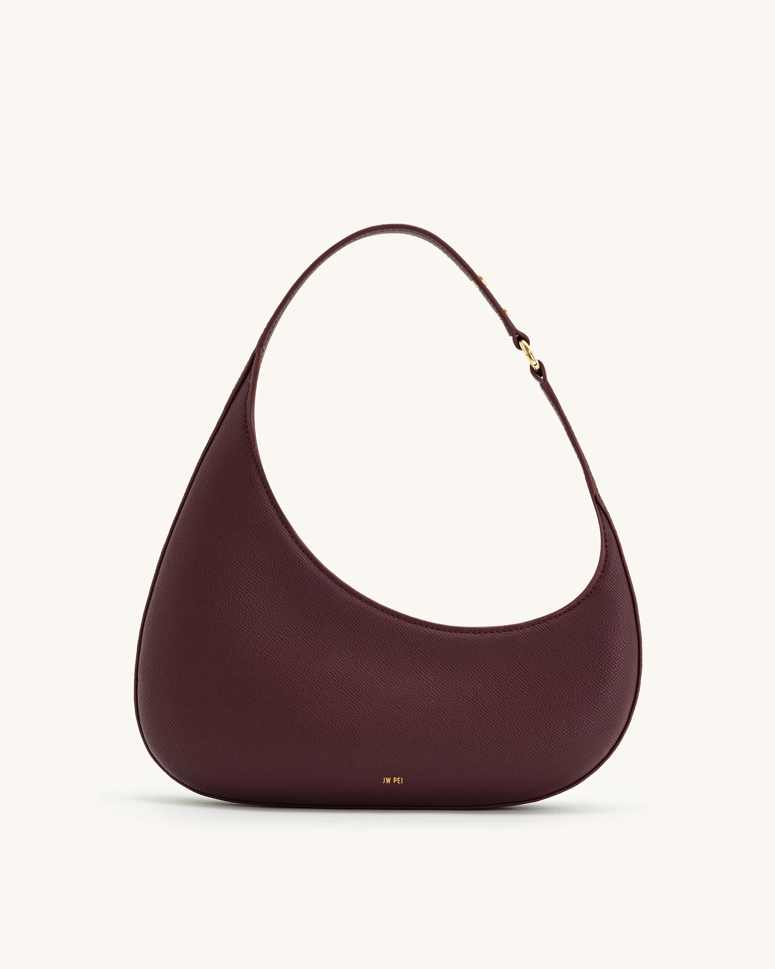
FBA15M14S2CTU000005 | 10.2 | 51 | 42.3 | 57 |  |  |  | 手提包 | Handbag | 19.66 | 17 | N | N | Y | JH306B04-31 | 4202220000 | 聚氨酯 | 帆布 | 装东西 | Put things | 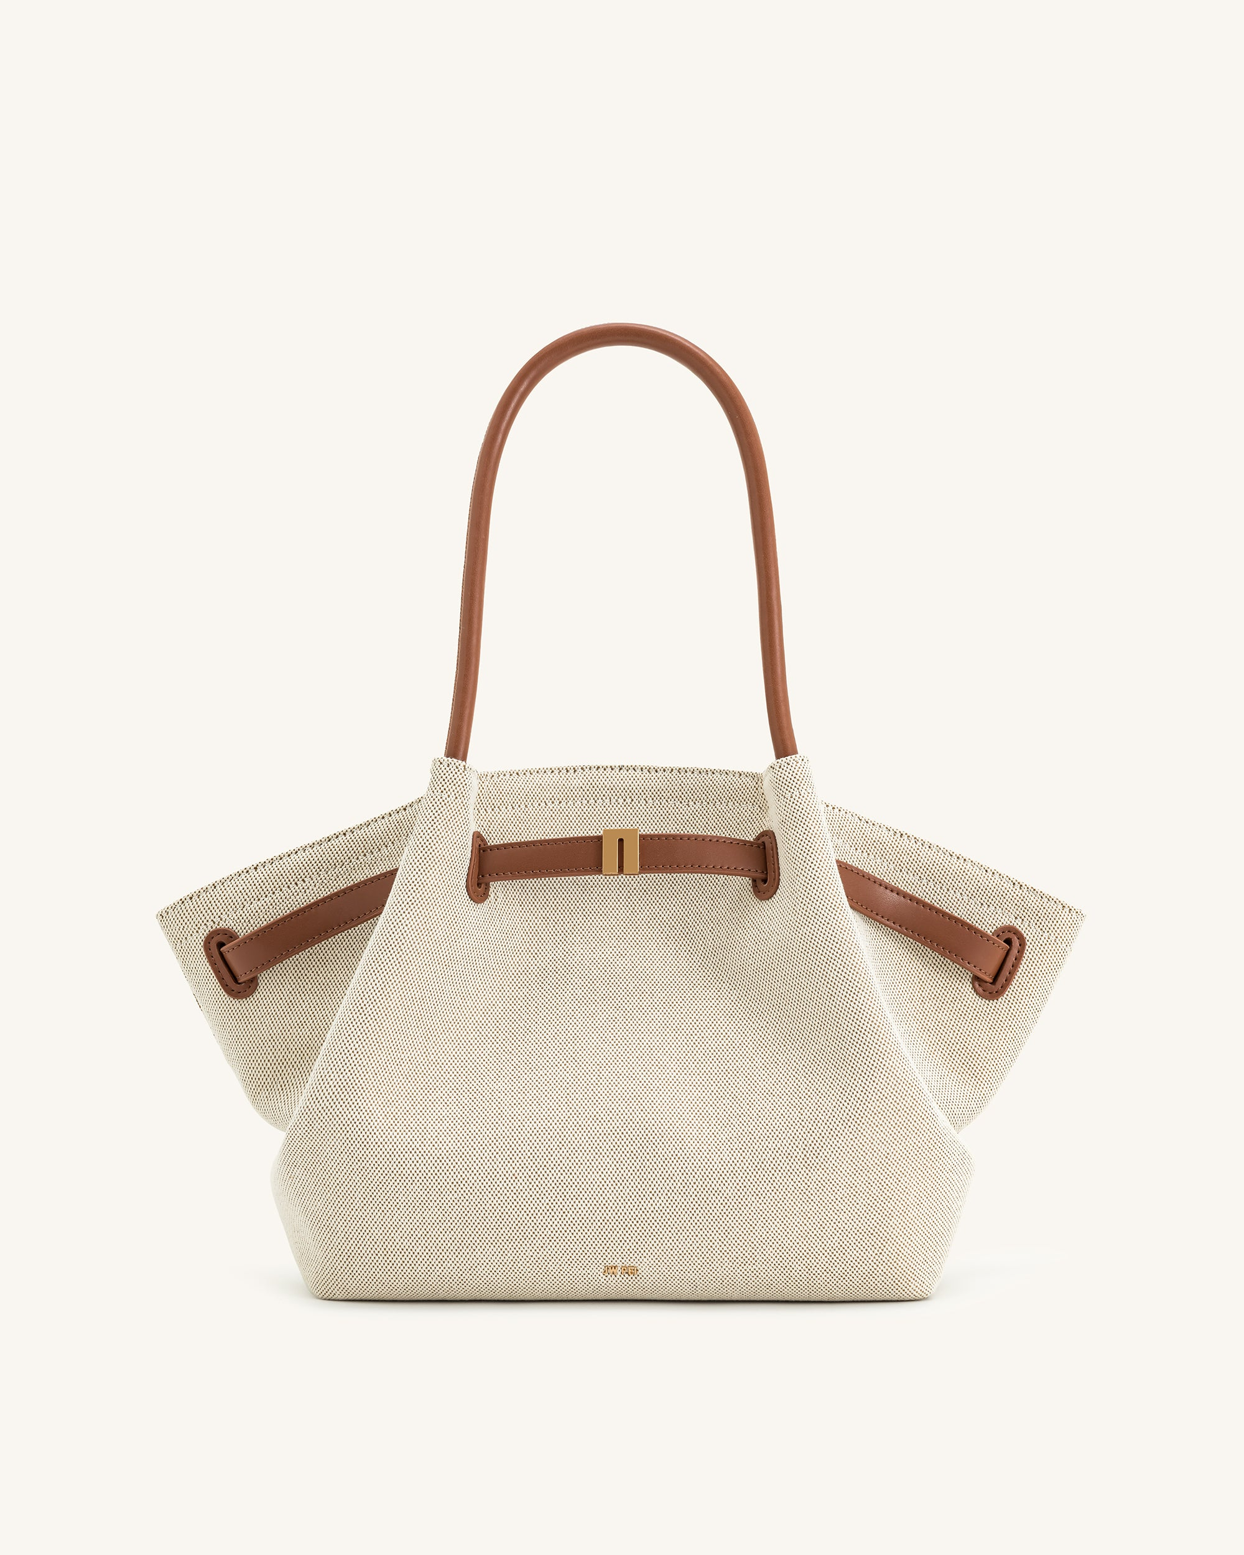
FBA15M14S2CTU000006 | 10.2 | 51 | 42.3 | 57 |  |  |  | 手提包 | Handbag | 19.66 | 10 | N | N | Y | JH306B04-31 | 4202220000 | 聚氨酯 | 帆布 | 装东西 | Put things

